Dashboard
Per status | totaal | Team A | Team M | Team H
Nieuw | 2 | 0 | 1 | 1
Verrijken | 1 | 0 | 1 | 0
Realisatie | 6 | 3 | 2 | 1
Afgerond | 2 | 2 | 0 | 0
Afgewezen | 0 | 0 | 0 | 0
In de wacht | 0 | 0 | 0 | 0
Gestopt | 0 | 0 | 0 | 0
 | ========= | ========= | ========= | =========
 | 11 | 5 | 4 | 2

Financieel | totaal | Team A | Team M | Team H
Kosten | 10,000 | 10,000 | - | -
Baten | 65,000 | 65,000 | - | -
Resultaat | 55,000 | 55,000 | - | -

Overzicht OK-status per team

OK-status | totaal | Team A | Team M | Team H
groen | 8 | 4 | 4 | 0
oranje | 1 | 1 | 0 | 0
rood | 0 | 0 | 0 | 0

Soort verberingen | totaal | Team A | Team M | Team H
veiligheid | 0 | 0 | 0 | 0
kwaliteit | 0 | 0 | 0 | 0
doorlooptijd | 1 | 0 | 1 | 0
kosten | 7 | 5 | 0 | 2
moraal | 3 | 0 | 3 | 0

uitleg
Uiteg over de opzet van deze spreadsheet

1 | tabblad indienen | om een verbeter-suggestie in te dien
2 | tabblad Team | overzicht van alle vebeteringen van betreffende Team
3 | tabblad Dashboard | overzicht van alle Teams in samenvatting

Proces schets

a | iemand heeft een verbeter-idee en legt dat vast met behulp van het fromaat in tabblad Indienen
b | het verbeter-idee heeft de status Nieuw
c | in het team worden bv wekelijks de verbeter-suggesties besproken en wordt bepaald wat de volgende stap is van elk verbeter-idee
d | de status Verrijken wil zeggen dat iemand of enkele personen het nieuwe idee kort gaan bespreken en onderzoek hoe waardevol het idee is
e | indien het verrijkte idee interessant is wordt het opgepakt (status wordt Realisatie) mits er voldoende capaciteit is
f | nadat het idee fase Realisatie heeft doorlopen wordt het op afgerond gezet
g | een idee kan Verrijken ook worden Afgewezen
h | ideeen die in de Realisatie fase zitten kunnen ook gestopt worden of In de Wacht gezet worden

i | in de fase Realisatie zitten de volgende stappen:
 | 1. achterhalen wat de feiten zijn, die feiten geven meer informatie over de omvang van het probleem
 | 2. de kern-oorzaak (root-cause) van het probleem wordt bepaald
 | 3. de oplossing wordt bedacht en gerealiseerd
 | 4. informatie over de (verwachte) kosten en baten wordt bepaald

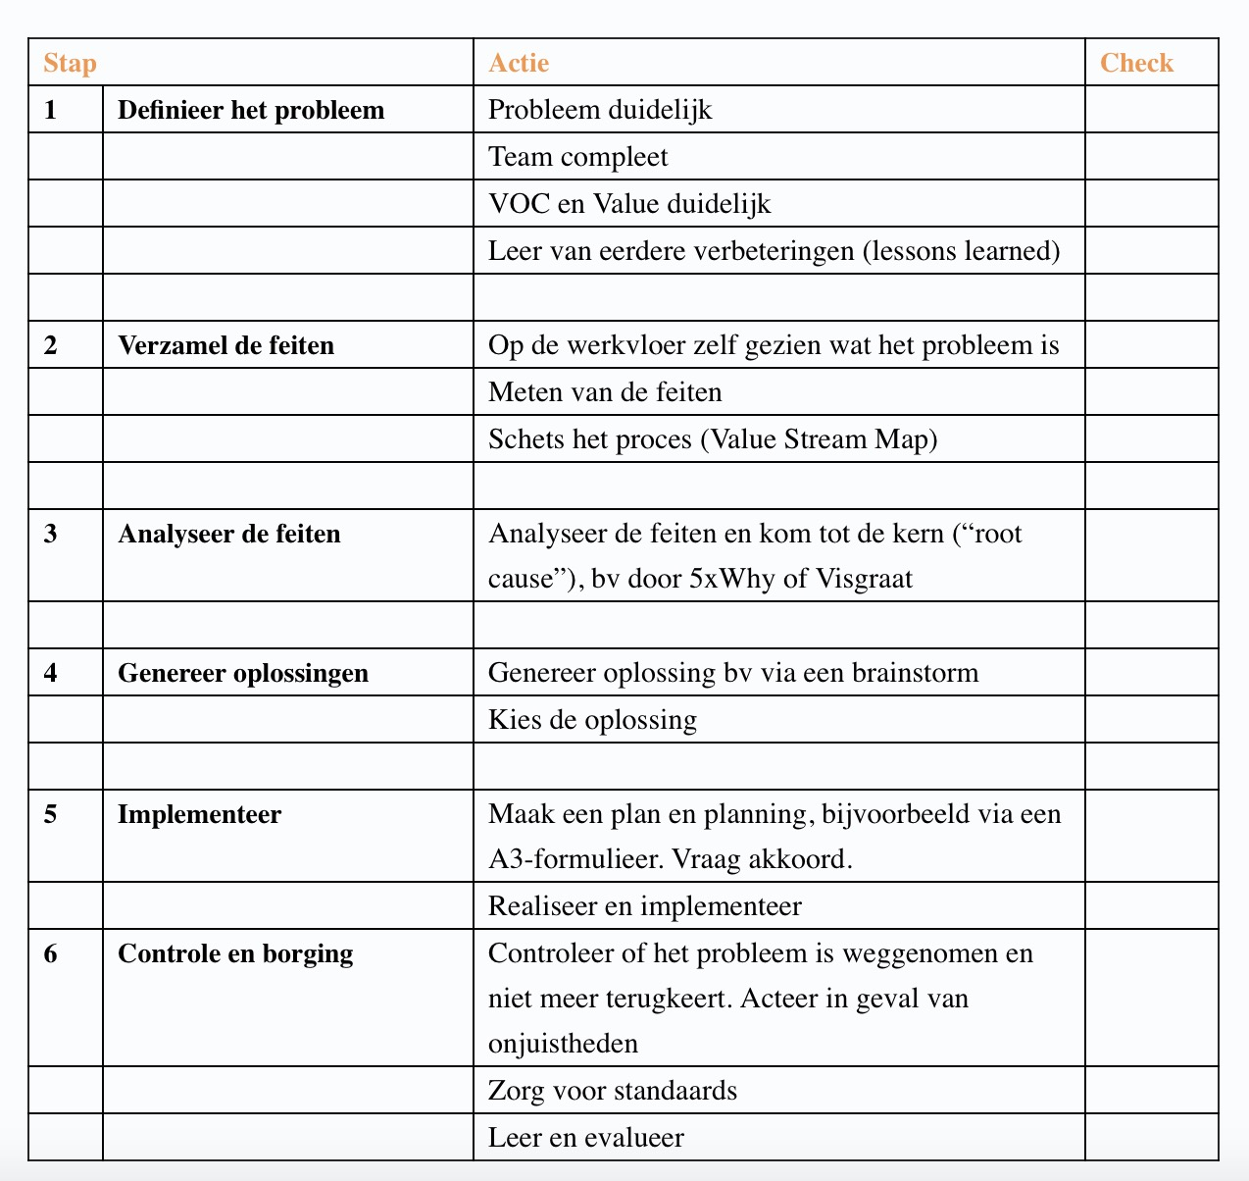

 |  |  | voor meer informatie over deze checklist zie | https://www.coimbee.com/nl/kaizen-aanpak/

verbeterbord Team M
Nieuw | Verrijken | Realisatie | Afgerond | Gestopt | In de wacht | Afgewezen

Adminsitratie achterstand Eigenaar
Einddatum
Excel voorraad Cobana minder tijdrovend
Eigenaar
Einddatum
Taakverdeling verbeteren
Trekker: Paul/Willem
Einddatum: ??

Taken van Marvin bij Matteusz en Ronald Eigenaar: Paul/Willem
Einddatum: ??

